Hoja1
No. | Nombre de la prueba | Descripción | Tipo de prueba | Responsable de la prueba | Requerimientos | Resultado de la Prueba (Imagen) | Estado de la prueba
PFB01 | Pantalla de Login | 1)Visualización correcta de campos email y contraseña. | Interfaz | Guillermo Vargas Hernandez (Tester) | Internet, link de dominio, laptop, usuario asignado. |  | 1)Aceptado
 |  | 2) Campo de contraseña muestra caracteres ocultos (•••••). |  |  |  | 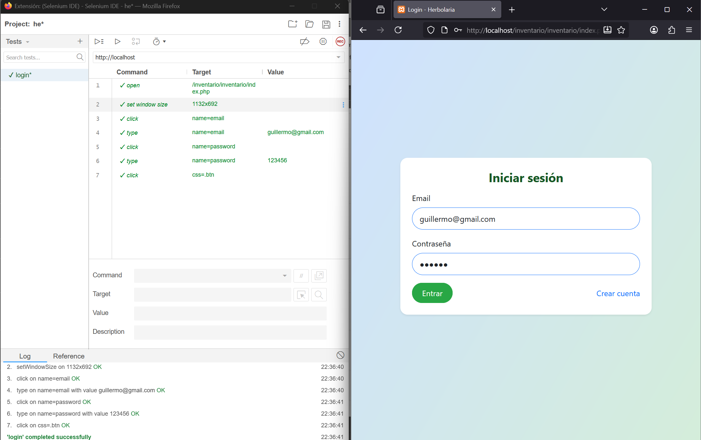 | 2)Aceptado
 |  | 3) Botón "Iniciar Sesión" visible y accesible. |  |  |  |  | 3)Aceptado
PFB02 | Funcionalidad de Login | 1)Autenticación exitosa con credenciales válidas. | Funcionamiento | Guillermo Vargas Hernandez (Tester) | Internet, link de dominio, laptop, usuario asignado. | 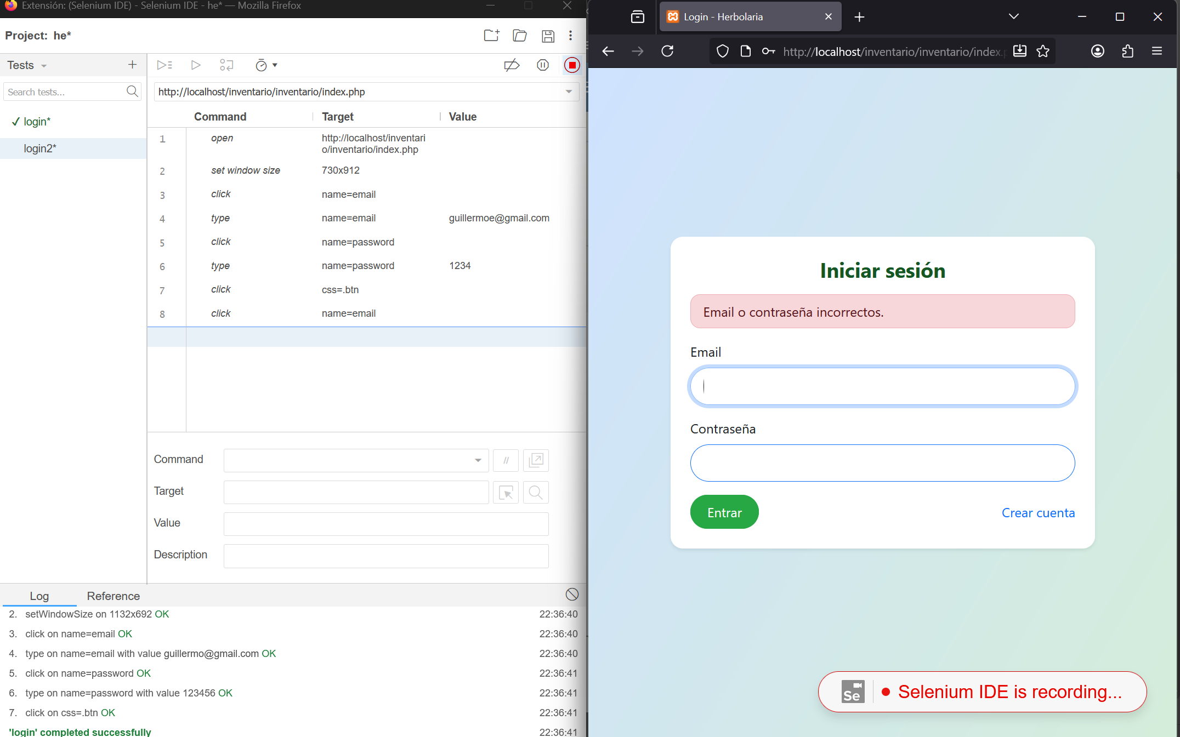 | 1)Aceptado
 |  | 2) Error al ingresar credenciales inválidas. |  |  |  |  | 2)Aceptado
 |  | 3) Redirección correcta a pantalla de inventario. |  |  |  | 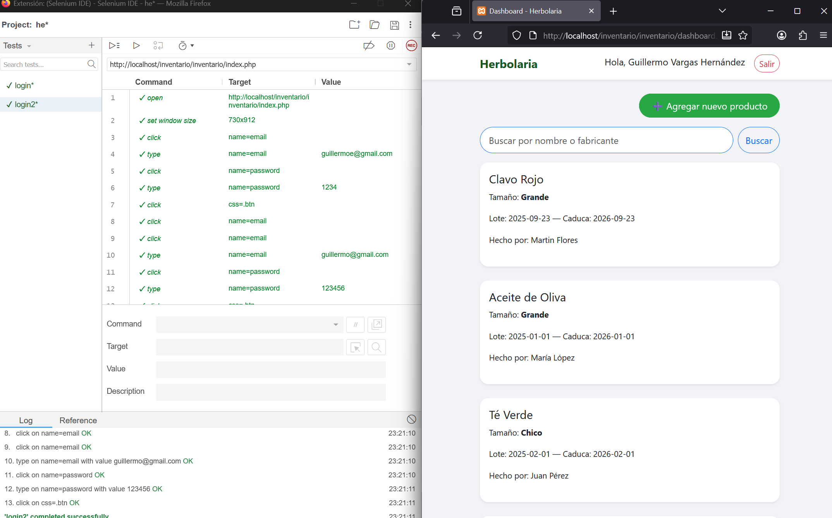 | 3)Aceptado
PFB03 | Pantalla de Inventario | 1) Lista de productos se muestra correctamente. | Interfaz | Guillermo Vargas Hernandez (Tester) | Internet, link de dominio, laptop, usuario asignado. |  | 1)Aceptado
 |  | 2) Datos completos de cada producto (nombre, elaborador, fechas). |  |  |  | 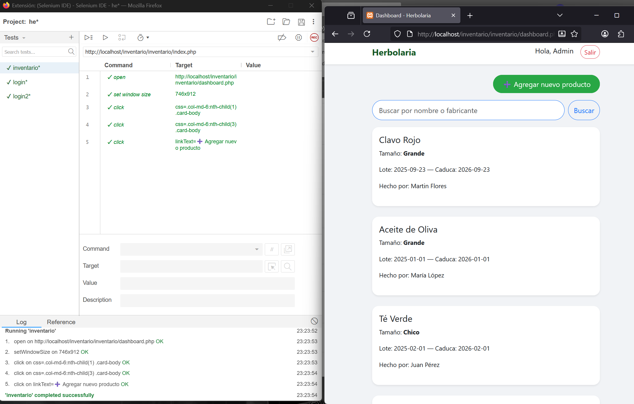 | 2)Aceptado
 |  | 3) Botón "Agregar Nuevo Producto" visible y accesible. |  |  |  |  | 3)Aceptado
PFB04 | Navegación a Agregar Producto | 1) Funcionalidad correcta del botón "Agregar Nuevo Producto". | Funcionamiento | Guillermo Vargas Hernandez (Tester) | Internet, link de dominio, laptop, usuario asignado. | 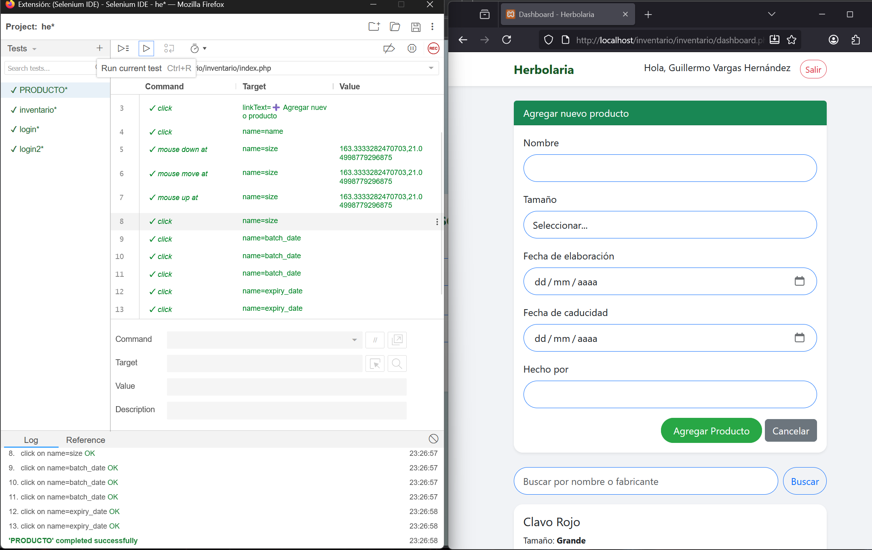 | 1)Aceptado
 |  | 2) Redirección a formulario de nuevo producto. |  |  |  |  | 2)Aceptado
PFB05 | Formulario Agregar Producto | 1) Campos visibles: Nombre, Elaborador, Fecha Elaboración, Fecha Caducidad. | Interfaz | Guillermo Vargas Hernandez (Tester) | Internet, link de dominio, laptop, usuario asignado. |  | 1)Aceptado
 |  | 2) Placeholders con formato de fecha (dd/mm/aaaa). |  |  |  |  | 2)Aceptado
 |  | 3) Botones "Guardar" y "Cancelar" visibles. |  |  |  |  | 3)Aceptado
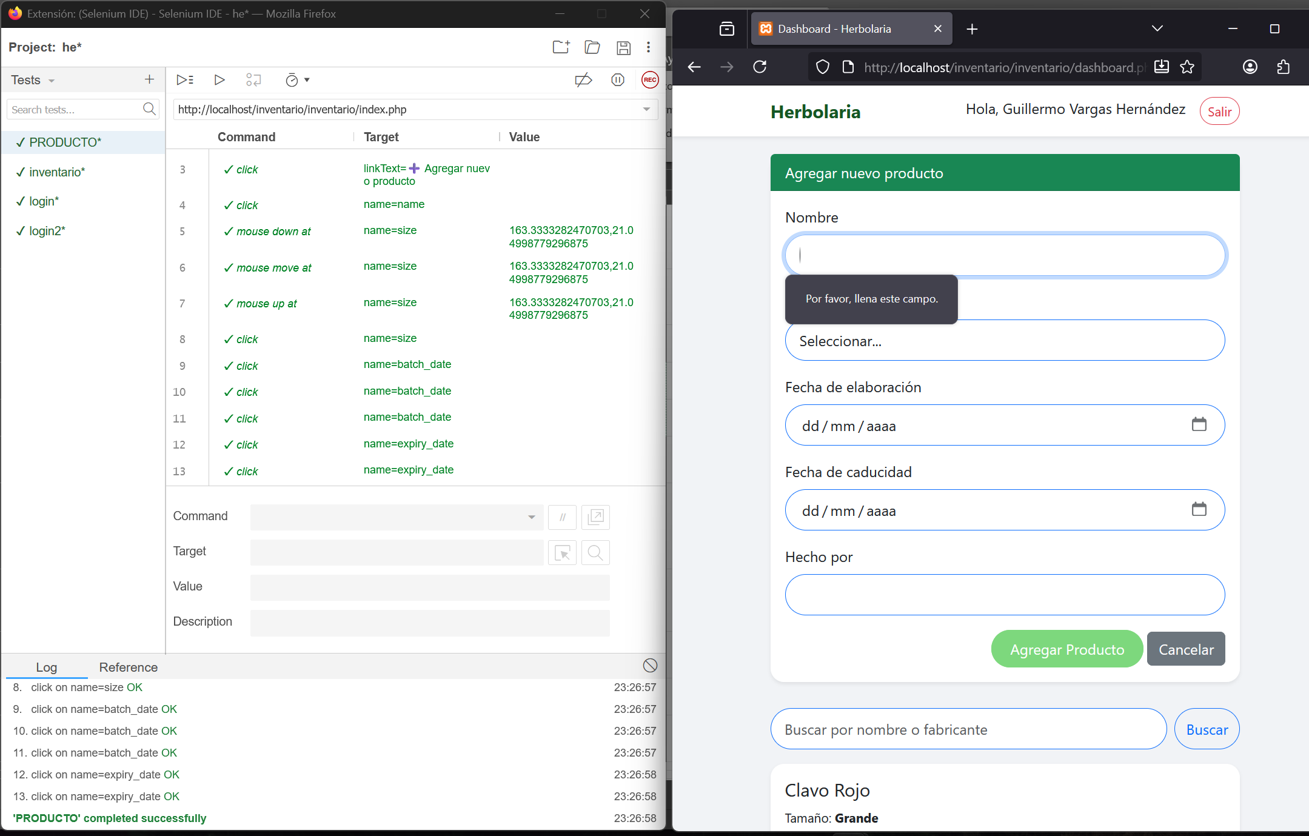
PFB06 | Validación de Campos | 1) Error al dejar campos obligatorios vacíos. | Validación | Guillermo Vargas Hernandez (Tester) | Internet, link de dominio, laptop, usuario asignado. |  | 1)Aceptado
 |  | 2) Validación de formato de fechas correcto. |  |  |  |  | 2)Aceptado
 |  | 3) Error si fecha caducidad es anterior a elaboración. |  |  |  |  | 3)Aceptado
PFB07 | Guardado de Producto | 1) Guardado exitoso con datos válidos. 2) Nuevo producto aparece en lista de inventario. | Funcionamiento | Guillermo Vargas Hernandez (Tester) | Internet, link de dominio, laptop, usuario asignado. | 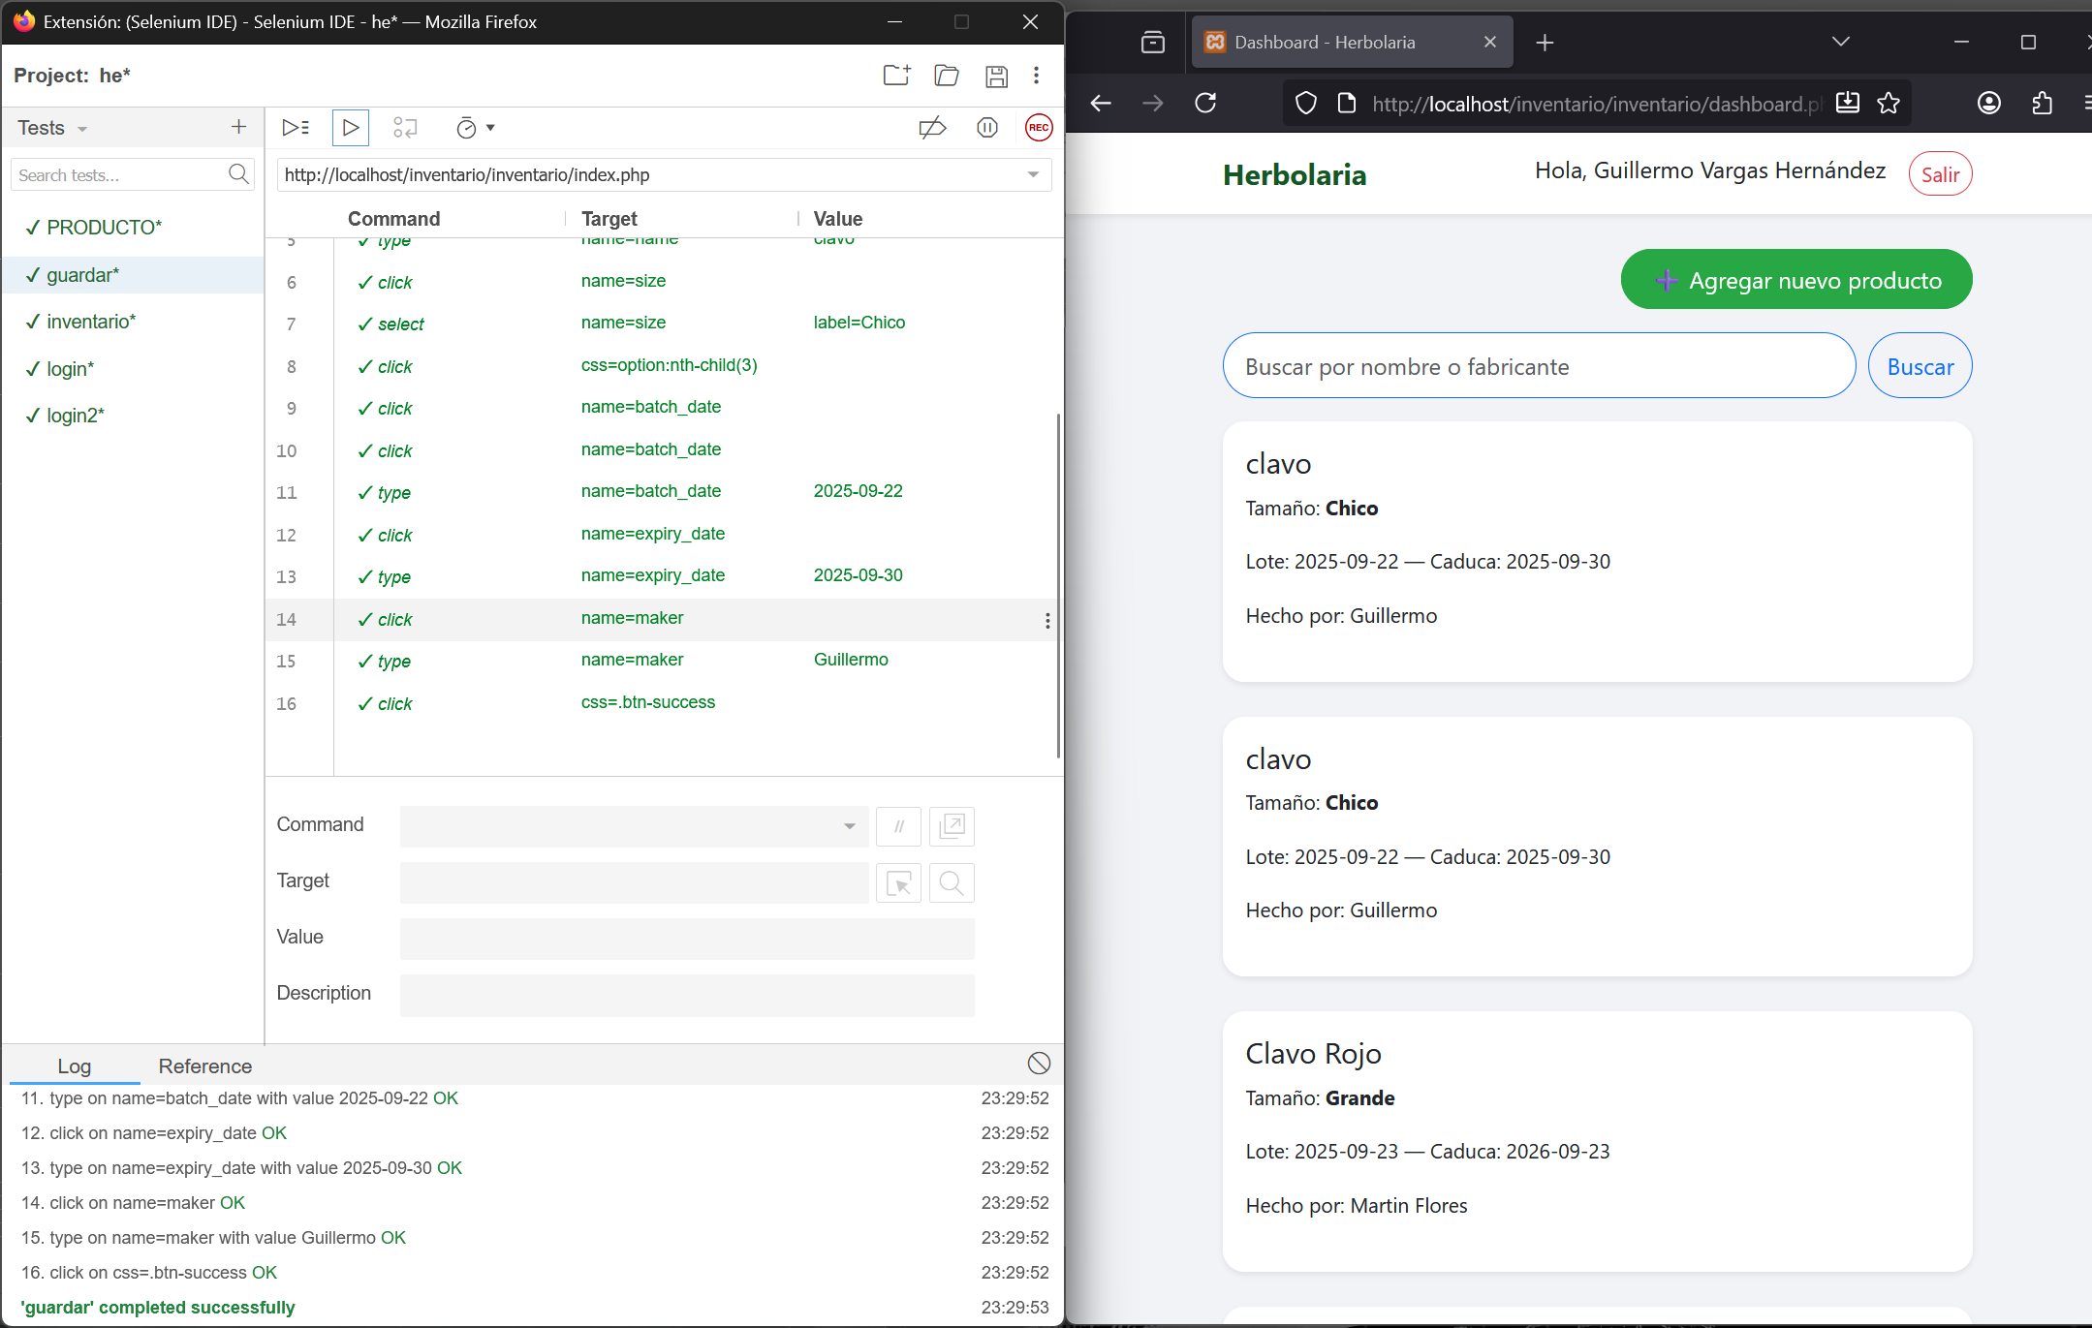 | 1)Aceptado
 |  | 3) Redirección a pantalla de inventario después de guardar. |  |  |  |  | 2)Aceptado
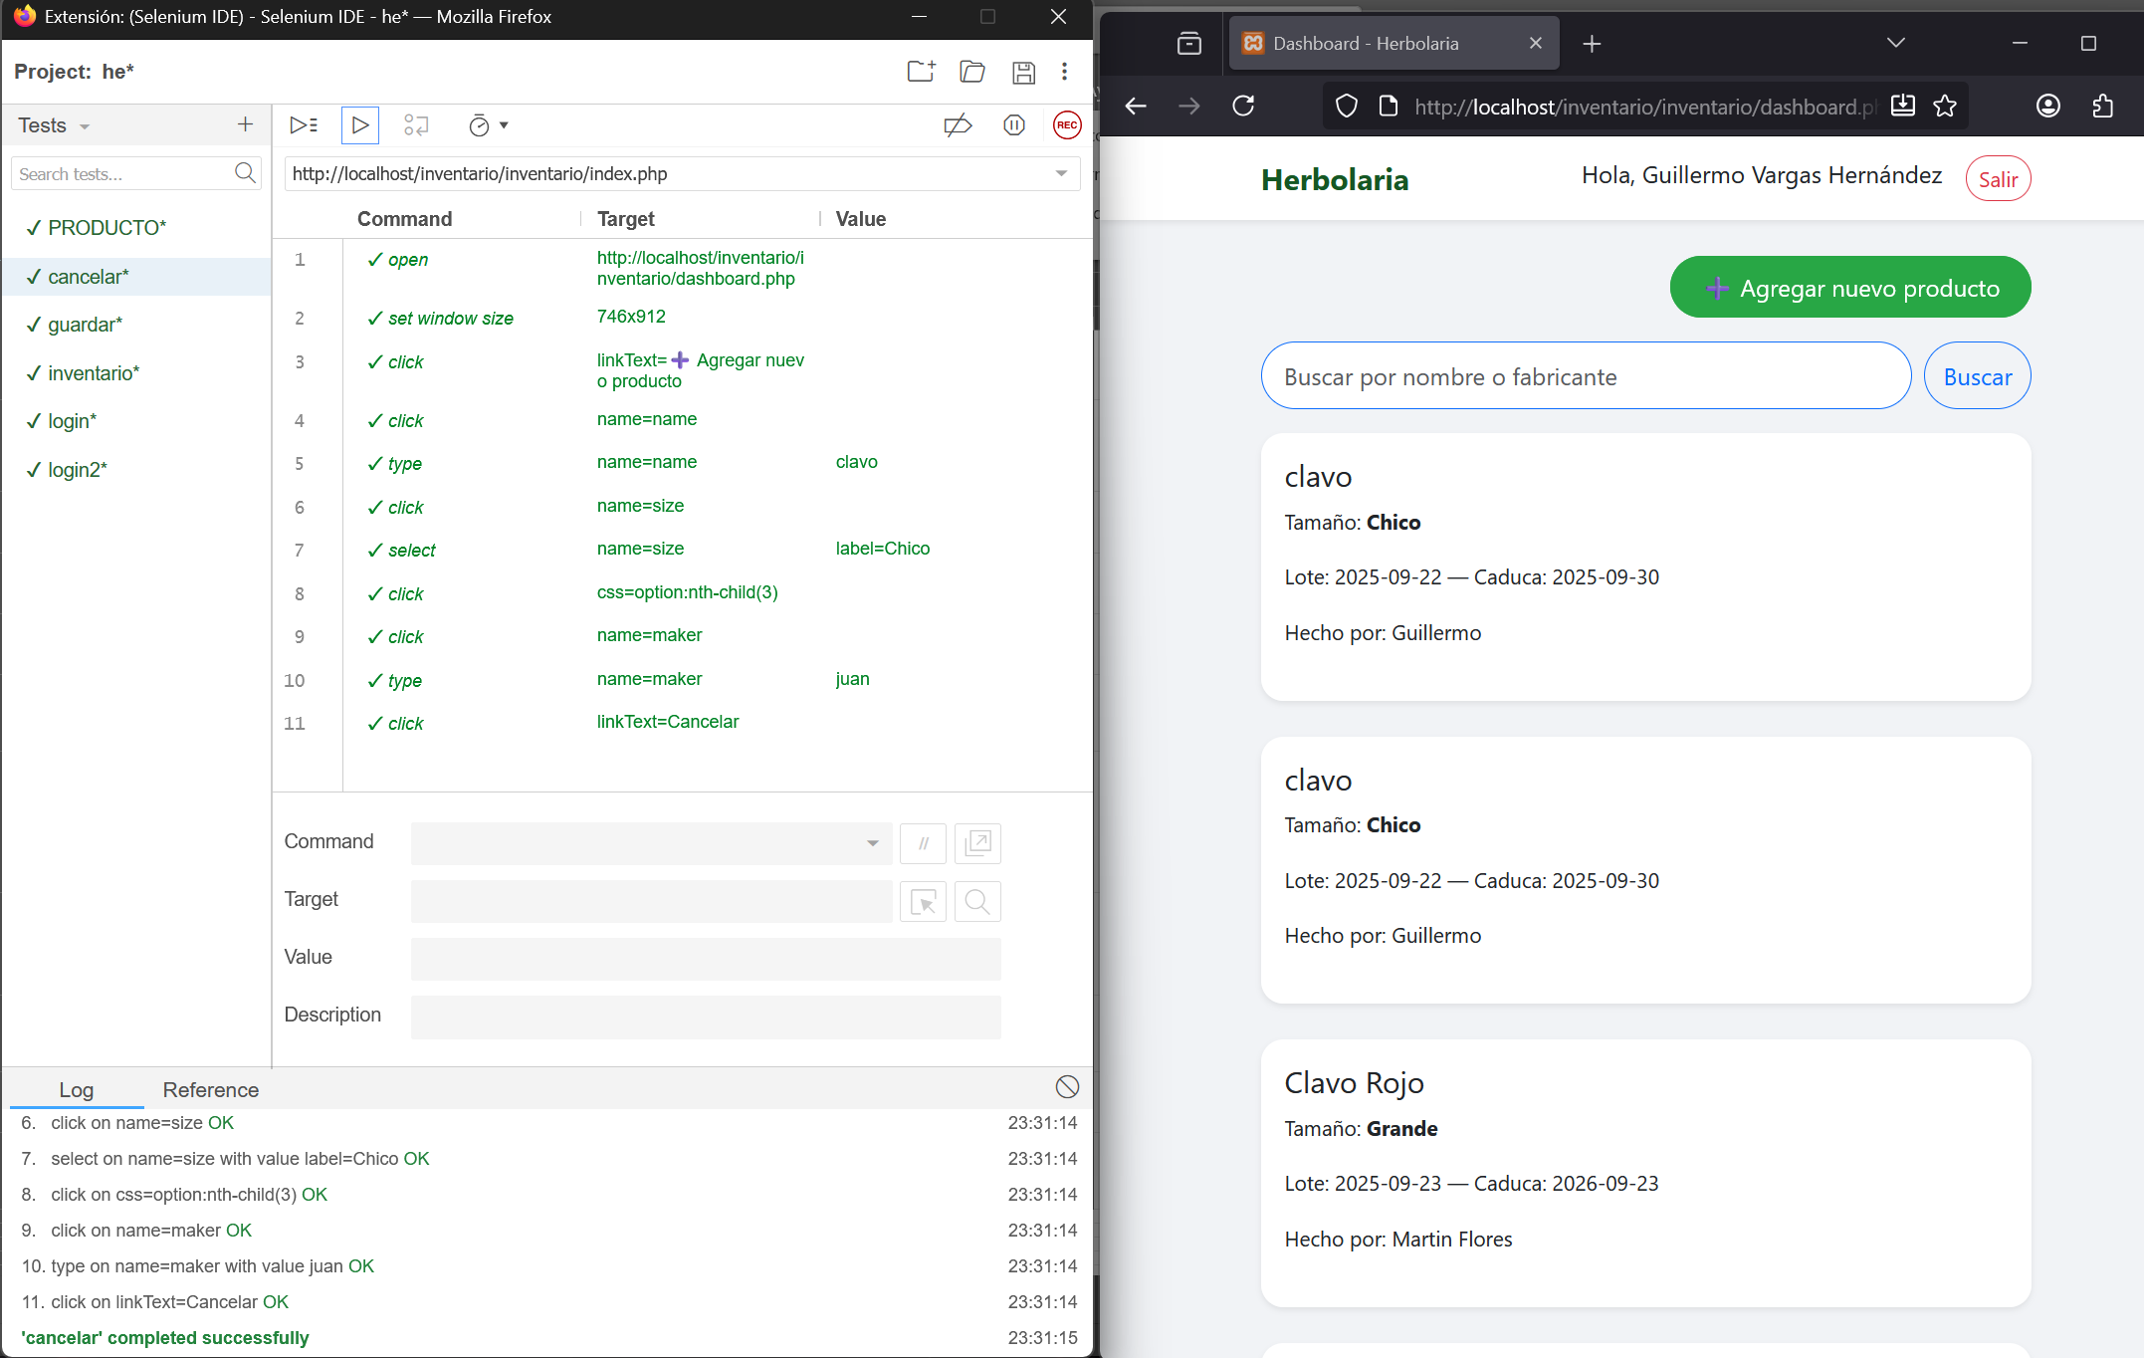
PFB08 | Funcionalidad Cancelar | 1) Botón "Cancelar" redirige a pantalla de inventario. | Funcionamiento | Guillermo Vargas Hernandez (Tester) | Internet, link de dominio, laptop, usuario asignado. |  | 1)Aceptado
 |  | 2) Datos no se guardan al cancelar. |  |  |  |  | 2)Aceptado
 |  | 3) No se muestran mensajes de error al cancelar. |  |  |  |  | 3)Aceptado
PFB09 | Visualización Descripción Productos | 1) Descripción se muestra debajo del nombre del producto. | Interfaz | Guillermo Vargas Hernandez (Tester) | Productos registrados con descripción |  | 1)Aceptado
 |  | 2) Información completa: nombre, elaborador, fechas y descripción. |  |  |  | 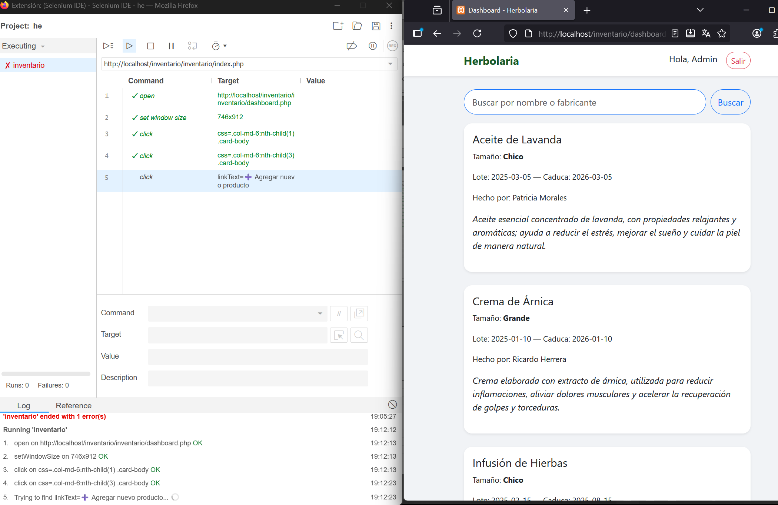 | 2)Aceptado

